상품제안서
울트라 3단 자동 암막 양우산 | 상품코드: S46721

 |  |  |  |  |  |  | 02-713-8555 | www.synergygift.co.kr
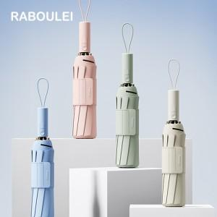

【상세/제작정보】 | ※ 풀칼라인쇄 별도문의 바랍니다.

【인쇄/포장옵션】 | 손잡이1도, 원단1도 / 포장지포장

【공급단가】 | 수량 | 50~ | 100~ | 300~ | 1,000~ | 3,000~
*VAT별도 | 단가 | 16,900원 | 15,990원 | 15,090원 | 14,590원 | 14,220원

【상품 URL】 | https://www.synergygift.co.kr:443/src/goods_detail.php?gdno=46721

